Regras
[APSFW0202] Perfil de risco - Seção Matriz de riscos e controles

Tela com título: | Perfil de risco
Trilha: | Início - Painel do supervisor - Perfil de risco
Código de tela: | [APSFW0202]
Perfil de acesso: | Usuário com perfil
 |  | Supervisor
 |  | Consulta tudo
 |  | Consulta somente não bloqueados | não será implementado agora
 |  | Consulta somente resumo de perfil não bloqueado | não será implementado agora
Objetivo da estória: detalhar a Matriz de riscos e controle
Filtro: | ciclo e versão (exibido se houver mais de uma versão do perfil de risco)
Seções: | São dinâmicas de acordo com perfil do usuário e estado do ciclo.
 | Nome/Código da ES
 |  | Ciclo
 |  | Detalhes da ES
 | Matriz de riscos e controles
 |  | ARCs que possuem notas vigentes devem exibir a respectiva nota.
 |  | ARCs previstos que não possuem notas vigentes devem exibir N/A.
Referências importantes: |  | http://svn.bc/svn/fis/sisaps/trunk/Modelos_e_Implementacao/Implementacao_SRC_Dinamico/negocio/src/test/java/crt2/dominio/perfilderisco/requirement/Orientações_Análise_Qualitativa.pdf
 |  | http://svn.bc/svn/fis/sisaps/trunk/Modelos_e_Implementacao/Implementacao_SRC_Dinamico/negocio/src/test/java/crt2/dominio/perfilderisco/requirement/Planilha Auxiliar_SRC.xlsm
Protótipo:

Situação 01 | Perfil de risco vazio - 1ª versão
 |  | Ciclo: 1º ciclo, antes de incluir e liberar a matriz de riscos e controles - 1º ciclo de supervisão da ES
 |  | Usuário: Supervisor
 |  | Detalhes da seção Matriz de riscos e controles
 |  | Não exibe a matriz
 |  | Exibe o comando Editar estrutura da matriz se o perfil do usuário é Supervisor | Não exibe o comando Editar estrutura da matriz se o perfil do usuário é Consulta tudo

 |  | Usuário Supervisor ou Consulta tudo
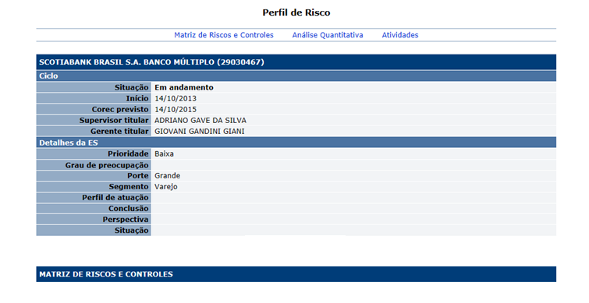

Alterar:
Situação para Estado

Situação 02 | Perfil de risco vigente - Com matriz vigente
 |  | Ciclo: 1º ciclo, após a inclusão e liberação da matriz de riscos e controles - Versão vigente do ciclo em andamento
 |  | Usuário: Supervisor
 | Detalhes da seção Matriz de riscos e controles
 |  | Os ARCs não exibem notas enquanto estiverem no estado previsto E sem notas. Deve exibir N/A. Este conceito não tem valor numérico associado.
 |  | As notas exibidas no perfil de risco são sempre as notas vigentes. Ou seja, as notas que o supervisor analisou ( Concluiu sua análise).
 |  | Calcular e exibir Participações percentuais linhas (atividades) e colunas (grupos). | Observe a planilha ao lado.
 |  | Calcular e exibir as Notas residuais para cada risco e cada controle. | Observe a planilha ao lado.
 |  | Calcular e exibir Notas residuais para cada grupo (risco e controle). | Observe a planilha ao lado.
 |  | Calcular e exibir a Nota calculada | Regra de arredondamento: 1º. algarismo após aquele a ser arredondado= 0, 1, 2, 3 e 4: conserva-se o algarismo a ser arredondado e despreza-se os seguintes; 1º. algarismo após aquele a ser arredondado= 6, 7, 8 e 9: aumenta-se uma unidade no algarismo a ser arredondado e despreza-se os seguintes; 1º. algarismo após aquele a ser arredondado= 5 seguido de zeros: conserva-se o algarismo a ser arredondado se este for par, ou aumenta-se em uma unidade, se impar, e despreza-se os seguintes; 1º. algarismo após aquele a ser arredondado= 5 com algum número diferente de 0 na sequência: aumenta-se uma unidade no algarismo a ser arredondado e despreza-se os seguintes.
 |  | Calcular e exibir a Nota refinada | Observei que há uma macro com valores fixos em código, no meu entendimento isto depende do intervalo definido no parâmetro nota. O valores usados para refinar a nota correspondem aos campos limite inferior e limite superior definidos no parâmetro nota. Public Function RefinarNota5(NotaX As Double) As Double If NotaX <= 1.5 Then RefinarNota5 = 1 ElseIf NotaX > 1.5 And NotaX <= 2.5 Then RefinarNota5 = 2 ElseIf NotaX > 2.5 And NotaX <= 3.5 Then RefinarNota5 = 3 ElseIf NotaX > 3.5 And NotaX <= 4.5 Then RefinarNota5 = 4 End If End Function
 |  | Exibir comando Detalhar ARC (link ao clicar na nota do ARC)
 |  | Exibe botões de comandos: Detalhar ARC (link no ARC), Gerenciar ARCs, Editar estrutura da matriz. Para usuário com perfil Supervisor. | Não exibe botões de comandos: Detalhar ARC (link no ARC), Gerenciar ARCs, Editar estrutura da matriz. Para usuário com perfil Consulta tudo.

 | Observação: Sobre o conceito N/A
 |  | Se não houver nota exibir N/A.
 |  | Ocorre apenas na 1ª versão do ARC no ciclo
 |  | Depois que uma nota é atribuída ao ARC, sempre será exibido uma nota diferente de N/A
 |  | O conceito N/A não deve ter valor numérico associado.
 |  | Peso e Nota de ARC com N/A não participam nas fórmulas.
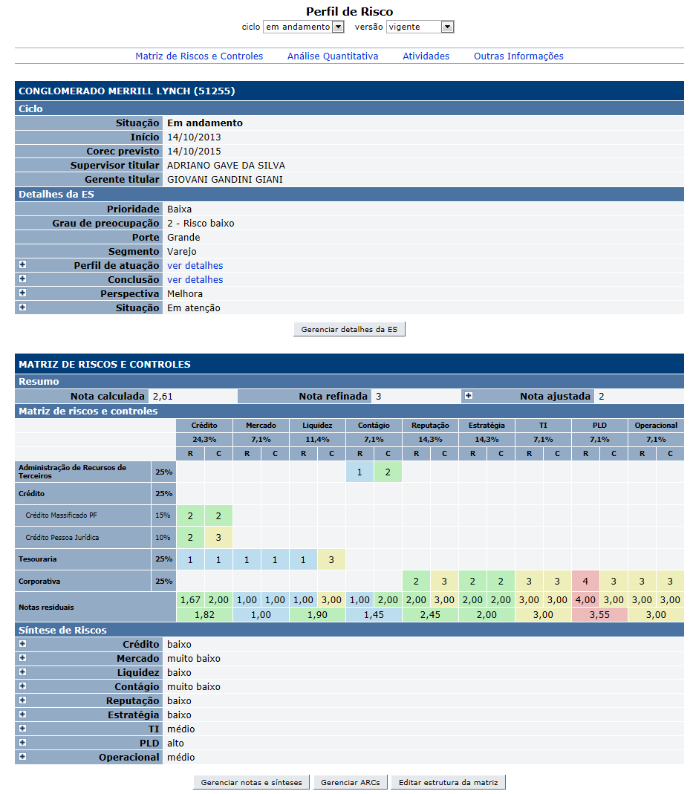

Alterar:
Situação para Estado

 |  | Dados da matriz de riscos e controle
 |  | Observar que ao incluir inicialmente o ciclo da ES o perfil de risco está com seu conteúdo parcialmente vazio.
 |  | Após inclusão e liberação da matriz de riscos e controles, o perfil de risco exibe a matriz e os comandos associados
 |  | Seção Matriz de Riscos e Controles
 |  | Nome | Objetivo | Observações
 |  | Resumo | Exibir notas: Nota calculada Nota refinada Nota ajustada | Apresentado após a liberação da matriz
 |  | Matriz de Riscos e Controle | Exibir a matriz e as notas residuais | Apresentado após a liberação da matriz
 |  | Comandos disponíveis na Seção matriz de riscos e controles:
 |  | Nome | Objetivo | Observações
 |  | Link ARCs - matriz de riscos e controle | Exibe a tela [APSFW0207] - Detalhes do ARC | Podem exibir a nota do ARC ou N/A quando não houver nota.
 |  | Gerenciar ARCs | Exibir a tela [APSFW0206] - Gestão de ARCs
 |  | Editar estrutura da matriz | Exibir a tela [APSFW0205] - Editar estrutura da matriz

Cenários de teste

Agrupar a maior quantidade de itens de teste no mesmo teste.

Dado que: | Observar as orientações para a contrução das matrizes

Matriz 01 | Características que a matriz de risco e controle deve ter
 | Um grupo de risco e controle exclusivo de uma atividade de negócio.
 | Um grupo de risco e controle exclusivo de uma atividade corporativa.
 | Pelo menos um grupo de risco e controle que pertence a mais de uma atividade de negócio.
 | Pelo menos um grupo de risco e controle que pertence tanto a uma atividade de negócio quanto a uma atividade corporativa.
 | Uma atividade de negócio com pelo menos 3 grupos de riscos e controles
 | Uma atividade corporativa com pelo menos 2 grupos de riscos e controles
 | Uma atividade de negócio com apenas 1 grupo de risco e controle
 | Uma atividade corporativa com apenas 1 grupo de risco e controle
 | Percentual de participação do bloco de negócio diferente do percentual de participação do bloco corporativo
 | Fator de relevância de risco diferente do fator de relevância de controle
 | Pesos das unidades e atividades diferentes entre si
 | Pesos dos grupos de risco e controle para cada atividade (ARCs) distintos entre os ARCs
 | Linhas da matriz como a seguir:
 | Atividade de negócio isolada 01
 | Atividade de negócio isolada 02
 | Unidade de negócio 01
 |  | Atividade 01 da Unidade de negócio 01
 |  | Atividade 02 da Unidade de negócio 01
 | Unidade de negócio 02
 |  | Atividade 01 da Unidade de negócio 02
 |  | Atividade 02 da Unidade de negócio 02
 | Unidade corporativa
 |  | Atividade 01 da Unidade corporativa
 |  | Atividade 02 da Unidade corporativa

Matriz 02 | O mesmo da matriz 01 com as alterações a seguir nas linhas
 | Linhas da matriz como a seguir:
 | Atividade de negócio isolada 01
 | Unidade de negócio 01
 |  | Atividade 01 da Unidade de negócio 01
 | Unidade corporativa
 |  | Atividade 01 da Unidade corporativa

Matriz 03 | Apenas um grupo de risco e controle corpatilhado entre todas as atividades
 | Percentual de participação do bloco de negócio diferente do percentual de participação do bloco corporativo
 | Fator de relevância de risco diferente do fator de relevância de controle
 | Pesos das unidades e atividades diferentes entre si
 | Pesos do único grupo de risco e controle para cada atividade (ARCs) distintos entre os ARCs
 | Linhas da matriz como a seguir:
 | Atividade de negócio isolada 01
 | Unidade de negócio 01
 |  | Atividade 01 da Unidade de negócio 01
 |  | Atividade 02 da Unidade de negócio 02
 | Unidade corporativa
 |  | Atividade 01 da Unidade corporativa
 |  | Atividade 02 da Unidade corporativa

 | ES 01 | sem ciclo
 |  | pertence a outra equipe
 | ES 02 | sem ciclo
 |  | pertence equipe do supervisor
 | ES 03 | com ciclo em andamento (1º ciclo)
 |  | pertence equipe do supervisor
 |  | sem ARCs (matriz ainda não liberada)
 | ES 04 | com ciclo em andamento (havendo ciclo anterior no estado pós-corec)
 |  | pertence equipe do supervisor
 |  | apenas com os ARCs versionados do ciclo anterior que possivelmente estarão no estado previsto ou designado
 | ES 05 | com ciclo em andamento (havendo ciclo anterior no estado pós-corec)
 |  | pertence equipe do supervisor
 |  | com 5 ARCs distintos um para cada estado (previsto, em edição, preenchido, em análise, análise delegada) | Acrescentar ARC no estado designado
 | ES 06 | com ciclo corec
 |  | pertence equipe do supervisor
 |  | com os ARCs possivelmente no estado previsto ou designado
 | ES 07 | O mesmo de ES 03 mas não pertencem a equipe
 | ES 08 | O mesmo de ES 04 mas não pertencem a equipe
 | ES 09 | O mesmo de ES 05 mas não pertencem a equipe
 | ES 10 | O mesmo de ES 06 mas não pertencem a equipe
 | ES 11 | com ciclo em andamento (1º ciclo)
 |  | pertence equipe do supervisor
 |  | com ARCs (matriz liberada)

Web:

 |  | Realizar os testes abaixo para usuário com perfil: | Supervisor

Caso de teste | Tipo | Cenário | Resultado | Mensagem
C001 | Sucesso | Acessar o Perfil de risco vazio (versão vigente). Ciclo em andamento. ES da equipe do supervisor, com ciclo em andamento, mas sem ARCs, sem matriz vigente. Perfil de risco vazio - 1ª versão | Exibir a tela [APSFW0202] - Perfil de risco. Situação 01 - Perfil de risco vigente com ciclo em andamento Validar Seção matriz de riscos e controles Não exibe matris de riscos e controles. Exibe apenas o comando Editar estrutura da matriz | N/A
C002 | Sucesso | Acessar o Perfil de risco vigente. Ciclo em andamento. ES da equipe do supervisor, ciclo em andamento com ARCs, com matriz vigente. ARCs todos no estado previsto sem notas. Perfil de risco vigente - 1º ciclo | Exibir a tela [APSFW0202] - Perfil de risco. Situação 01 - Perfil de risco vigente com ciclo em andamento Validar Seção matriz de riscos e controles Exibe matriz de riscos e controles com N/A em todos os ARC Detalhar ARC (link no ARC), Gerenciar ARCs, Editar estrutura da matriz. | N/A
C003 | Sucesso | Acessar o Perfil de risco. ES da equipe do supervisor, ciclo iniciado, com ARCs, com matriz vigente e corec anteriores. ARCs previsto com notas. ARCs previsto sem notas (ARCs novos). Perfil de risco vigente - 1ª versão do ciclo após corec | Exibir a tela [APSFW0202] - Perfil de risco. Situação 01 - Perfil de risco vigente com ciclo em andamento Validar Seção matriz de riscos e controles Exibe matriz de riscos e controles com N/A nos ARCs sem notas e com as notas vigentes nos ARCs com notas Detalhar ARC (link no ARC), Gerenciar ARCs, Editar estrutura da matriz. | N/A
C004 | Sucesso | Acessar o Perfil de risco. ES da equipe do supervisor, ciclo iniciado, com ARCs, com matriz vigente e corec anteriores. ARCs previsto com notas (herdados do ciclo anterior). Perfil de risco vigente - 1ª versão do ciclo após corec Observar os cenários informado no Dado que: Matriz 01 | Exibir a tela [APSFW0202] - Perfil de risco. Situação 01 - Perfil de risco vigente com ciclo em andamento Validar Seção matriz de riscos e controles Exibe matriz de riscos e controles com as notas vigentes herdadas do ciclo anterior. Detalhar ARC (link no ARC), Gerenciar ARCs, Editar estrutura da matriz. | N/A
C005 | Sucesso | Acessar o Perfil de risco. ES da equipe do supervisor, ciclo iniciado, com ARCs, com matriz vigente e corec anteriores. Todos os ARCs com notas. Há ARCs nos estados previstos, designado, em edição, preenchido, em análise, análise delegada Perfil de risco vigente - Demais versões do ciclo após corec. Observar os cenários informado no Dado que: Matriz 01 | Exibir a tela [APSFW0202] - Perfil de risco. Situação 01 - Perfil de risco vigente com ciclo em andamento Validar Seção matriz de riscos e controles Exibe matriz de riscos e controles com as notas vigentes nos ARCs com notas. Observar se está exibindo a nota da versão do ARC correta. Detalhar ARC (link no ARC), Gerenciar ARCs, Editar estrutura da matriz. | N/A
C006 | Sucesso | Acessar o Perfil de risco. ES da equipe do supervisor, ciclo iniciado, com ARCs, com matriz vigente e corec anteriores. Todos os ARCs com notas. Há ARCs nos estados previstos, designado, em edição, preenchido, em análise, análise delegada Perfil de risco vigente - Demais versões do ciclo após corec. Observar os cenários informado no Dado que: Matriz 02 | Exibir a tela [APSFW0202] - Perfil de risco. Situação 01 - Perfil de risco vigente com ciclo em andamento Validar Seção matriz de riscos e controles Exibe matriz de riscos e controles com as notas vigentes nos ARCs com notas. Observar se está exibindo a nota da versão do ARC correta. Detalhar ARC (link no ARC), Gerenciar ARCs, Editar estrutura da matriz. | N/A
C007 | Sucesso | Acessar o Perfil de risco. ES da equipe do supervisor, ciclo iniciado, com ARCs, com matriz vigente e corec anteriores. Todos os ARCs com notas. Há ARCs nos estados previstos, designado, em edição, preenchido, em análise, análise delegada Perfil de risco vigente - Demais versões do ciclo após corec. Observar os cenários informado no Dado que: Matriz 03 | Exibir a tela [APSFW0202] - Perfil de risco. Situação 01 - Perfil de risco vigente com ciclo em andamento Validar Seção matriz de riscos e controles Exibe matriz de riscos e controles com as notas vigentes nos ARCs com notas. Observar se está exibindo a nota da versão do ARC correta. Detalhar ARC (link no ARC), Gerenciar ARCs, Editar estrutura da matriz. | N/A
C008 | Sucesso | Acessar o Perfil de risco. ES da equipe do supervisor, ciclo iniciado, com ARCs, com matriz vigente e corec anteriores. Todos os ARCs com notas. Há ARCs nos estados previstos, designado, em edição, preenchido, em análise, análise delegada Perfil de risco vigente - Demais versões do ciclo após corec Selecionar uma versão anterior. | Exibir a tela [APSFW0202] - Perfil de risco. Situação 01 - Perfil de risco vigente com ciclo em andamento Validar Seção matriz de riscos e controles Exibe matriz de riscos e controles com as notas do ARC da versão do ciclo selecionada. Observar se está exibindo a nota da versão do ARC correta. Detalhar ARC (link no ARC), Gerenciar ARCs, Editar estrutura da matriz. | N/A

 |  |  |  | Consulta somente não bloqueados - ainda não definido
 |  | Realizar os testes abaixo para usuário com perfil: | Consulta tudo | Consulta somente resumo de perfil não bloqueado - ainda não definido

Caso de teste | Tipo | Cenário | Resultado | Mensagem
C001 | Sucesso | Realizar os mesmos cenários de testes previstos para o usuário Supervisor. | Observar que o comando Detalhar ARC (link nos ARCs) é exibido para o perfil Consulta tudo, os demais comandos não são exibidos.

